Arbitre
Lieu - date - numéro projet
Num Cible | Saisie libre des informations de Localisation | Choix du type de cible (liste) |  | Distance connue ou inconnue ? | Saisie Distances parcours |  |  |  |  | Rappel distances de la sélection |  |  |  |  |  |  |  |  | Contrôle saisies distances des piquets |  |  |  |  | Contrôle Distances inter-piquets |  |  |  |  |  |  |  | Contrôle U13
 |  |  |  |  |  |  |  |  |  | Rouge |  | Bleu |  | Blanc |  | Orange | Rose
 |  |  |  |  | Rouge | Bleu | Blanc | Orange | Rose | mini | maxi | mini | maxi | mini | maxi | maxi | mini | maxi | Rouge | Bleu | Blanc | Orange | Rose | Rouge | Bleu | Bleu | Blanc | Blanc | Orange | Blanc | Rose | Orange
Exemple | Près du greffe | 1 cible de 60 cm |  | Connues | 35 | 30 | 25 | 20 | 17 | 35 | 45 | 30 | 40 | 20 | 30 | 30 | 15 | 20 | TRUE | TRUE | TRUE | TRUE | TRUE | ok |  | ok |  | ok |  | ok |  | Possible
1
2
3
4
5
6
7
8
9
10
11
12
13
14
15
16
17
18
19
20
21
22
23
24
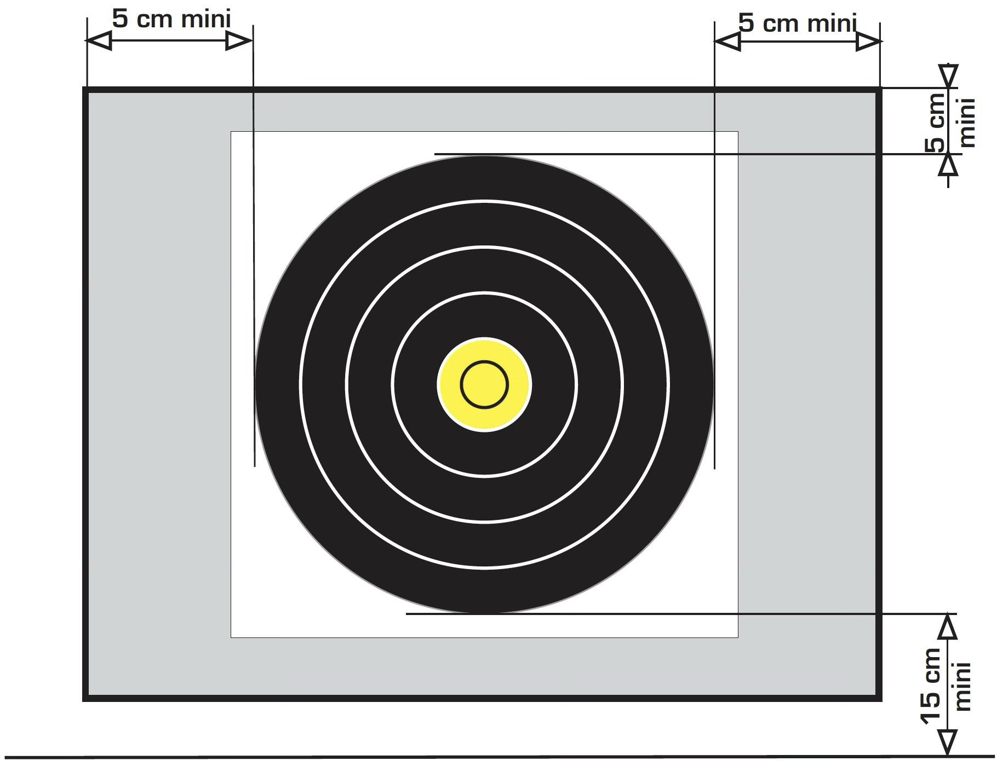
 | Nb réglementaire répartition par type | Inconnues | Connues | Contrôle Nb | Moyenne | Moyenne | Moyenne
4 trispots 20 cm | 6 | 0 | 0 | manque |  |  |  |  |  |  |  |  |  |  |  |  |  |  |  | ARBITRE
4 cibles de 40 cm | 6 | 0 | 0 | manque
1 cible de 60 cm | 6 | 0 | 0 | manque
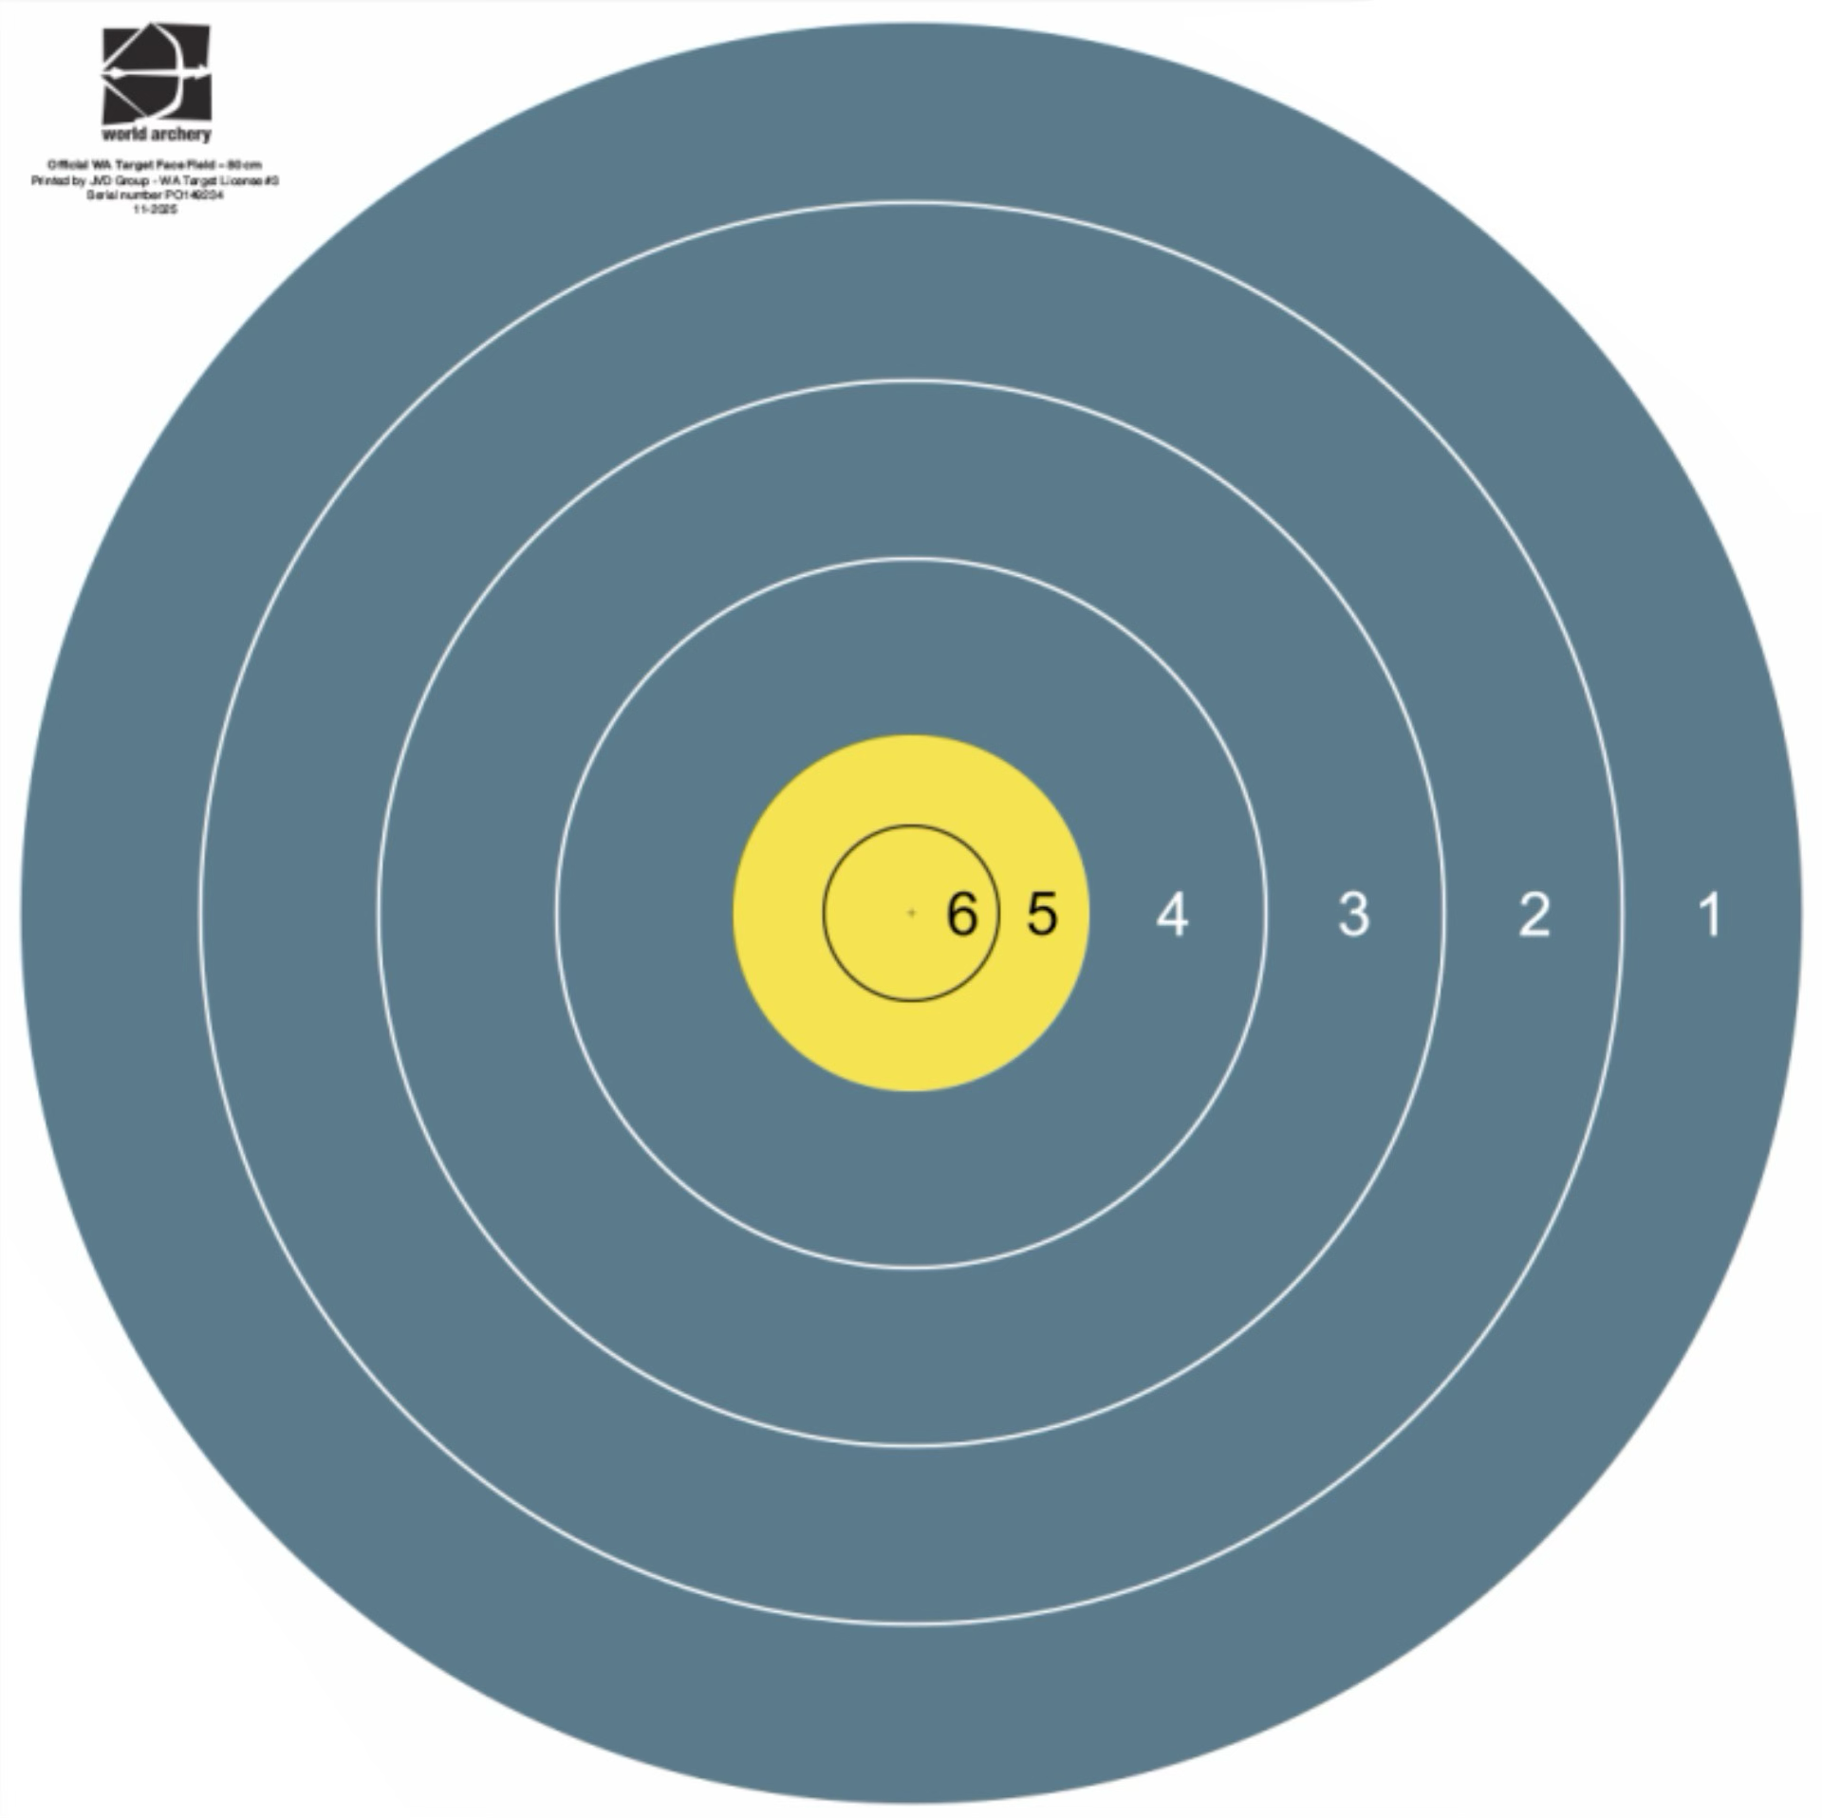
1 cible de 80 cm | 6 | 0 | 0 | manque
 | 24 | 0 | 0 |  | Total | Total | Total
 |  |  |  | ∑ | 0 | 0 | 0
Tolérance 2m : | Active |  |  | Inconnues | 0 | 0 | 0
 | Fourchette réglementaire inconnues piquet Rouge |  | 300 | 330 | hors fourchette
 | Fourchette réglementaire inconnues piquet Bleu |  | 220 | 244 |  | hors fourchette
 | Fourchette réglementaire inconnues piquet Blanc |  | 192 | 212 |  |  | hors fourchette

